국문이력서(선주 무관, 전 지원자)
 | 국 문 이 력 서 |  |  |  | 지원직급
 |  |  |  |  | 1/O
인적사항

성 명 | 안종호 |  | 출생연월 | 1990-10-29 | 사 진
출 생 지 | 대한민국, 대전 |  | 본인연락처 | 010-9302-7402 | 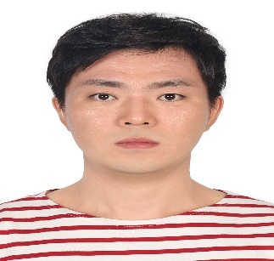
결혼여부 | 기혼 |  | 비상연락처 | 아내) 010-9929-8409
가족관계 | 아내1
E-mail | jongho1029@naver.com
주 소 | 울산광역시 북구 매산로 65, 110-902
어학능력 (English)

말하기 |  | 쓰 기 |  | 공식어학증명 | 취득점수
듣 기 |  | 읽 기 |  | TOEIC | 745
어학능력 (Japanses)

말하기 |  | 쓰 기 |  | 공식어학증명 | 취득점수
듣 기 |  | 읽 기
학력사항(Education in school)

2009.03.02~2013.01.30 |  | 한국해양대학교 졸업 |  |  |  | (
2006.03.02~2009.02.13 |  | 울산 동천고등학교 졸업

일반경력사항(Experience and Skill)

2021.05.01.~2025.06.05. |  | Various PSC and SIRE vetting as C/O in LPGC
2025.09.03.~2026.01.25. |  | Various PSC and SIRE vetting as C/O in LNGC
2015.11.~2016.06. |  | LPGC in Dry Dock as 3/O
2017.11.~2018.10. |  | LPGC in Dry Dock as 2/O
2022.11.~2023.06. |  | LPGC in Dry Dock as C/O

